상품제안서
투톤 배색 메쉬파우치(B) | 상품코드: S45117

 |  |  |  |  |  |  | 02-713-8555 | www.synergygift.co.kr
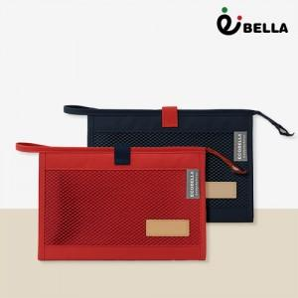

【상세/제작정보】

【인쇄/포장옵션】 | 레이저, DTF필름전사 / OPP(비닐)

【공급단가】 | 수량 | 100~ | 500~ | 1,000~ | 5,000~ | 10,000~
*VAT별도 | 네이비 | 3,250원 | 3,030원 | 2,950원 | 2,850원 | 2,800원
 | 민트 | 3,250원 | 3,030원 | 2,950원 | 2,850원 | 2,800원
 | 레드 | 3,250원 | 3,030원 | 2,950원 | 2,850원 | 2,800원

【상품 URL】 | https://www.synergygift.co.kr:443/src/goods_detail.php?gdno=45117

